Инфографика
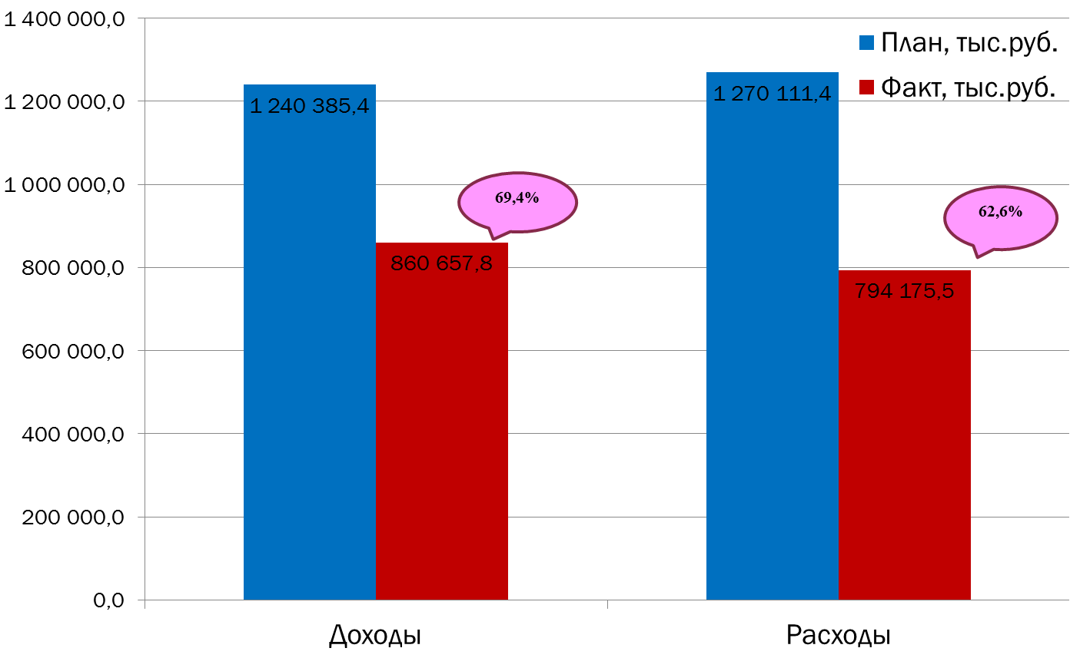
Текущее исполнение городского бюджета на 01.10.2022 г.

